Опросный лист сигнализатор
 | Опросный лист на Сигнализатор "Автон" |  | Если выбрано "другое", то впишите значение

Конструктивное исполнение чувствительного элемента
 |  | 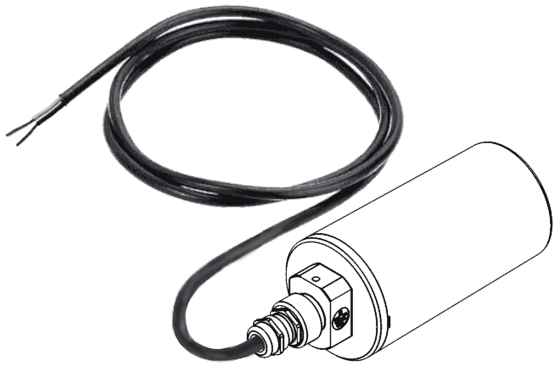
 | 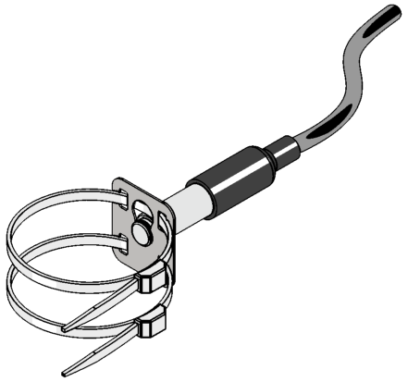
 | 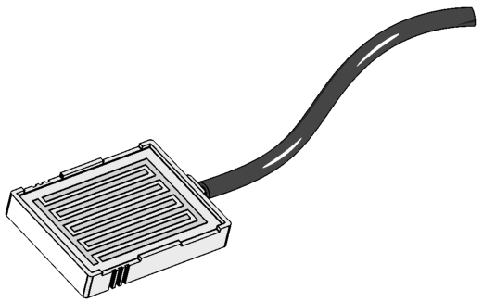

Магнит в комплекте

Длина кабеля, м
Защита кабеля
Передача данных
Рабочие условия эксплуатации
Кронштейн для крепления

Дополнительные требования

Количество, шт

Информацию подготовил:
 | Фамилия, Имя, Отчество
 | Компания
 | Почтовый адрес
 | Телефон/Факс

Код для заказа
 | Сигнализатор "Автон" (Щ0, 1м, LoRa)
Дополнительная комплектация:

Дополнительные требования

